工作表3
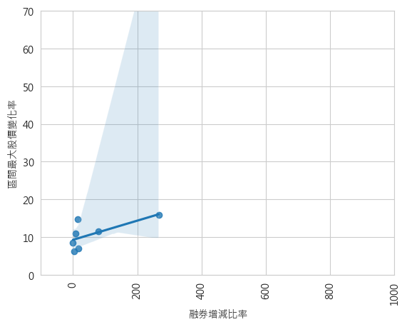
Analysis("F_MA",'2023/05/16','2023/05/31')

